Первичка
ФИО: | Иванова Е.П. |  |  |  |  | № И/б: |  | 5903
дата рождения |  | 1960-02-03 |  | г.р. |  | Телефон: |  | 0
Дата поступления: |  |  | 2016-08-10 |  |  | Время: | 2016-08-19 07:33:34
 |  |  |  |  | Осмотр дежурного уролога
Жалобы: | боли в поясничной области;справа
Anamnesis morbi:
Болеет МКБ в течение 25-ти лет. Камневыделитель. В феврале 2016 г приступ почечной колики. На контрольном обследовании имеется камень в н\ чашке до 20 мм. Обратилась в 9 г/б для определения дальнейшей тактики лечения.
Anamnesis vitae:
ВИЧ, сифилис, гепатиты, сахарный диабет , туберкулез, ОИМ, ОНМК - отрицает. Артериальная гипертензия + . Операции - аппендкэтомия, кесаррево сечение. Хронические болезни: - Препараты- энап.
Аллергоанамнез: |  | левомицетин, новокаин
Лист нетрудоспособности: |  |  | нет
Трудовой анамнез, место работы:
пенсионер, в б\л не нуждается
Трансфузиологический анамнез: |  |  |  | не отягощен
Объективно при поступлении:
Состояние удовлетворительное. Температура 36,9 С. Кожные покровы обычной окраски. Л/у доступные пальпации не увеличены. Дыхание в легких везикулярное. ЧД 16 в мин. Тоны сердца приглушены, ритмичные. АД 140/80, ЧСС 78 в мин. Живот не вздут, симметричный, мягкий, участвует в акте дыхания, чувствительный над лоном. Перистальтика выслушивается. С-м Щеткина-Блюмберга отр. Печень по краю реберной дуги. Стул в норме. Поясничная область не изменена. Почки не пальпируются. Пальпация их безболезненная. С-м "поколачивания" отриц Мочевой пузырь пальпаторно и перкуторно не определяется. Мочится самостоятельно. Уретрита нет.
Per rectum:
0
Данные амбулаторного обследования:
ФЛГ (амб): без свежих инфильтративных изменений. Терапевт (амб): противопоказаний для оперативного лечения нет.
НА УЗИ и урограмме ( 11.07.16) - в н\ чашке - 20 мм каменьУмеренное расширение ЧЛС справа.
Заключение: |  | 1-сутки в отделении |  |  | Диагноз при поступлении:
МКБ, рецидив. Резидуальный камень н\чашки справа 20 мм. Гидронефроз справа 1 ст. Стриктура н\ 3 справа. Хронический калькулезный пиелонефрит , латентное течение. ХПН 0-1.
Сопутствующий диагноз:
ИБС: АКС. САГ 2 ст, 2 ст, риск 3. Ожирение 3-4 ст. П\о вентральная грыжа.
 |  | Назначить:

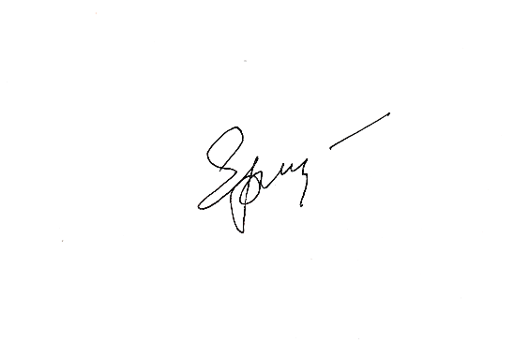
 |  |  |  | ! МКБ Динамическое наблюдение, контроль жалоб, термометрия ОАК, ОАМ, б/х крови, коагулограмма, группа крови Стол ОВД, режим палатный Анализ на RW, ВИЧ, HbsAg ЭКГ, конс анестезиолога
 |  |  |  |  |  |  | Леч.врач |  | Еременко А. Н.
 |  |  |  |  |  |  | Зав.отд. |  | Еременко С. Н.

Осмотр зав
8/19/16 |  | Осмотр с зав.отд. Еременко С. Н.

Диагноз |  | Выставлен на основании клинических, лабораторных, инструментальных данных ( УЗИ, КТ, ретген)

Согласие с планом обследования и лечения больного:да. Дополнения: нет.

Заключение: |  | 9 | сутки в отделении, | 14 | сутки после операции
Предварительный диагноз:
МКБ, рецидив. Резидуальный камень н\чашки справа 20 мм. Гидронефроз справа 1 ст. Стриктура н\ 3 справа. Хронический калькулезный пиелонефрит , латентное течение. ХПН 0-1.
Сопутствующий диагноз:
ИБС: АКС. САГ 2 ст, 2 ст, риск 3. Ожирение 3-4 ст. П\о вентральная грыжа.
 | План лечения:
 |  | Динамическое наблюдение, дальнейшая тактика будет определена после дообследования.
 |  | Оперативное лечение в объеме:КЛТ

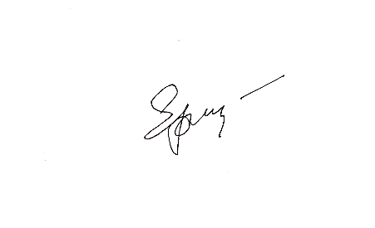
 |  |  |  |  | Леч.врач | Еременко А. Н.
 |  |  |  |  | Зав.отд. | Еременко С. Н.

2016-08-19 | Прошу | Консультацию анестезиолога
 |  | Обзорную урографию

 |  |  |  |  | врач Еременко А. Н.

Лист назначений (2)
Лист назначений |  | 5903
ФИО: |  | Иванова Е.П.
Диагноз: |  | МКБ, рецидив. Резидуальный камень н\чашки справа 20 мм. Гидронефроз справа 1 ст. Стриктура н\ 3 справа. Хронический калькулезный пиелонефрит , латентное течение. ХПН 0-1.
Назначения |  |  |  | Исполнители | Даты и отметки их выполнения
 |  |  |  |  | 2016-08-04 | 2016-08-05 | 2016-08-06 | 2016-08-07 | 2016-08-08 | 2016-08-09 | 2016-08-10 | 2016-08-11 | 2016-08-12 | 2016-08-13 | 2016-08-14
Режим | палатный |  |  | врач м\с | + | + | + | + | + | + | + | + | + | + | +
Диета | ОВД |  |  | врач м\с | + | + | + | + | + | + | + | + | + | + | +
 |  |  |  | врач м\с
 | подготовка к операции |  |  | врач м\с | +
 | Amoksiclav-1,2гм,в\в х3 раза |  |  | врач м\с |  | + | +
 | Ketorol-100mg,в\м,х3 раза |  |  | врач м\с |  | + | +
 | Drotaverinе-2мл,в\м х2 раза |  |  | врач м\с |  | + | +
 |  |  |  | врач м\с
 |  |  |  | врач м\с
 |  |  |  | врач м\с
 |  |  |  | врач м\с
 |  |  |  | врач м\с
 |  |  |  | врач м\с
 |  |  |  | врач м\с
 |  |  |  | врач м\с
 |  |  |  | врач м\с
 |  |  |  | врач м\с
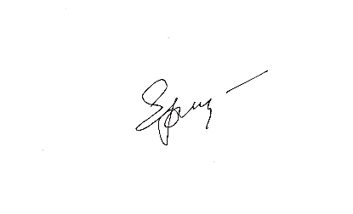
 |  |  |  | врач м\с
 |  |  |  | врач м\с
зав. отд. Еременко С. Н. |  |  | вр. Еременко А. Н. |  | мед сестра

Дата |  | 2016-08-04
Группа, резус
ОАК
Тромбоциты
Гематокрит
Лейкоциты
ОАМ
Глюкоза крови
Общий белок
Мочев., креатин.
Билирубин
АЛТ, АСТ
Коагулограмма
ПСА
Посев мочи
РМП
ВИЧ
Маркеры гепатита
Электролиты
ЭКГ |  | +
УЗИ МПС
Обзор. урография
В\в урография
R-граф. костей таза
R-графия груд. клетки
Анестезиолог |  | +
Терапевт
Гинеколог
Хирург
Эндокринолог
Урофлюометрия

Согласия
 |  |  |  |  |  |  |  | ГБУЗС ГБ №9

 |  |  |  |  |  |  |  |  |  |  |  |  | ГБУЗС ГБ №9

 |  |  |  | ___________________________________________________________ |  |  |  |  |  |  |  |  | СОГЛАСИЕ
 |  |  |  | ИНФОРМИРОВАННОЕ ДОБРОВОЛЬНОЕ СОГЛАСИЕ |  |  |  |  |  |  |  |  | ПАЦИЕНТА НА ОПЕРАЦИЮ ПЕРЕЛИВАНИЯ КРОВИ, ЕЕ
 |  |  |  | ПАЦИЕНТА НА СПЕЦИАЛИЗИРОВАННУЮ МЕДИЦИНСКУЮ ПОМОЩЬ |  |  |  |  |  |  |  |  | КОМПОНЕНТОВ ИЛИ КРОВЕЗАМЕНИТЕЛЕЙ
 |  |  |  |  |  |  |  |  |  | Я, | Иванова Е.П.
Находясь на лечении/обследовании в урологическом отделении и подписывая данный документ, я, |  |  |  |  |  |  |  |  |  |  |  |  | (фамилия, имя, отчество)
 | Иванова Е.П. |  |  |  |  |  |  |  | получил(а) разъяснения по поводу операции переливания крови. Мне объяснены лечащим врачом цель переливания, его необходимость, характер и особенности процедуры, ее возможные последствия, в случае развития которых я согласен (а) на проведение всех нужных лечебных мероприятий. Я извещен(а) о вероятном течении заболевания при отказе от операции переливания крови, ее компонентов и кровезаменителей.
проживающий(ая) по адресу : |  |  | 0

 | даю свое согласие на выполнение предложенного врачами медицинского пособия и прошу персонал больницы провести мне операцию:

Комбинированная нефролитолапаксия. Стентирование справа. |  |  |  |  |  |  |  |  | Я имел(а) все возможности задать любые интересующие меня вопросы касательно состояния моего здоровья, заболевания и лечения и получил на них исчерпывающие ответы. Я получил(а) информацию об альтернативных методах лечения, а также об их примерной стоимости.
Мне детально разъяснены необходимость, цель и характер операции, предполагаемые результаты и возможные последствия отказа от вмешательства. Я пронформирован о смысле операции, о том, что во время операции могут возникнуть непредвиденные обстоятельства и осложнения и в таком случае ход операции может быть измене врачами по их усмотрению.

1) | Я осознанно даю согласие на проведение всех необходимых лечебных пособий, которые врачи сочтут необходимыми при возникновении осложнений, в том числе на переливание крови и ее компонентов. При необходимости и наличии медицинских показаний я и мои родственники готовы сдать кровь для переливания.

 |  |  |  |  |  |  |  |  | Я согласен с предложенным планом лечения |  |  |  | v___________________________________________
2) | Я информирован (а), что в ряде случаев возникает необходимость выполнения повторных операций, в том числе в связи с развившимися осложнениями, и даю свое согласие на это. |  |  |  |  |  |  |  |  |  |  | Иванова Е.П. |  |  |  | 2016-08-19 07:33:34
 |  |  |  |  |  |  |  |  | или расписался (согласно пункту 1.7 «инструкция по применению
3) | Я знаю, что в целях эффективности проводимого мне лечения, обязан (а) сообщать врачам правдивые сведения об аллергических проявлениях и индивидуальной непереносимости лекарственных препаратов, обо всех перенесенных заболеваниях и принимаемых лекарствах, о моей наследственности, злоупотреблении алкоголем, наркотическими и токсическими средствами. |  |  |  |  |  |  |  | компонентов крови», утвержденной приказом Минздрава России от
 |  |  |  |  |  |  |  |  | 25.11.2002 г. № 363) ___________________________________________________________________
 |  |  |  |  |  |  |  |  |  |  |  |  | (подпись, ФИО доверенного лица,
 |  |  |  |  |  |  |  |  | _____________________________________________________________________________________
 |  |  |  |  |  |  |  |  |  |  |  |  | реквизиты документа, подтверждающего право представлять интересы пациента, дата)
4) | Я ознакомлен (а) и согласен (согласна) со всеми пунктами настоящего документа, в связи с чем, добровольно и без принуждения с чьей-либо стороны даю свое согласие на выполнение предложенной операции и необходимых методов лечения. |  |  |  |  |  |  |  | или присутствовавшие при беседе |  |  |  | Еременко А. Н. | ___________________________________
 |  |  |  |  |  |  |  |  |  |  |  |  |  |  | (подпись, ФИО врача)
 |  |  |  |  |  |  |  |  | _____________________________________________________________________________________
5) | Я обязуюсь строго соблюдать рекомендации лечащего врача, мед. персонала касательно диеты, режима, лекарств, перевязок, манипуляций и процедур. Мне разъяснено, что несогласованный с врачом прием препаратов может угрожать моей жизни и (или) привести к различным осложнениям. |  |  |  |  |  |  |  |  |  |  |  | (подписи, ФИО свидетелей беседы)

 | 2016-08-19 07:33:34 |  |  |  |  | v___________________________ |  |  | Я не согласен с предложенным планом лечения |  |  |  |  | __________________________________
 |  |  |  |  |  | (подпись пациента)
 |  |  |  |  |  |  |  |  | или расписался (согласно пункту 1.7 «инструкция по применению
 | В виду того, что пациент (ка) ______________________________ не может собственноручно расписаться |  |  |  |  |  |  |  | компонентов крови», утвержденной приказом Минздрава России от
 | по причине _________________________________________________, данный документ подписал (а) |  |  |  |  |  |  |  | 25.11.2002 г. № 363) ___________________________________________________________________
 | его (ее) __________________ (______________________________________________________). |  |  |  |  |  |  |  |  |  |  |  | (подпись, ФИО доверенного лица,
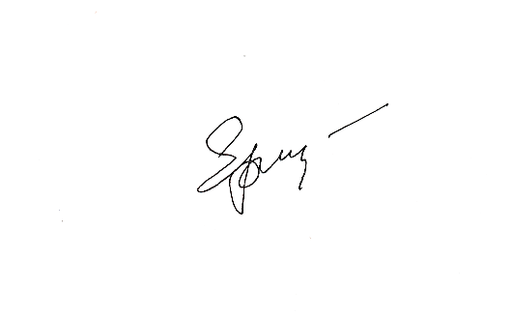

 |  | (Степень родства) |  |  | (Фамилия, имя, отчество) |  |  |  | _____________________________________________________________________________________
 |  |  |  |  |  |  |  |  |  |  |  |  | реквизиты документа, подтверждающего право представлять интересы пациента, дата)
 | Подпись сделана в моем присутствии |  |  |  | Врач___________/ |  | Еременко А. Н. |  | или присутствовавшие при беседе |  |  |  | Еременко А. Н. | ___________________________________
 |  |  |  |  |  | (подпись) | (ФИО) |  |  |  |  |  |  |  | (подпись, ФИО врача)
 | Заведующий урологическим отделением |  |  |  | _______________/ |  | Еременко С. Н. |  | _____________________________________________________________________________________
 |  |  |  |  | (подпись) | (ФИО) |  |  |  |  |  |  | (подписи, ФИО свидетелей беседы)

Клин.разбор
 |  |  |  | Клинический разбор

 | ФИО: | Иванова Е.П. |  |  |  | № И/б: | 5903
 | дата рождения |  | 1960-02-03 | г.р. |  | Телефон: | 0
 | Адрес: | 0
 | Дата поступления: |  | 2016-08-10

 | Клинический диагноз:
 | МКБ, рецидив. Резидуальный камень н\чашки справа 20 мм. Гидронефроз справа 1 ст. Хронический калькулезный пиелонефрит , латентное течение. ХПН 0-1
 | Сопутствующий диагноз:
 | ИБС: АКС. САГ 2 ст, 2 ст, риск 3. Ожирение 3-4 ст. П\о вентральная грыжа.

 | Наличие камня н\ чашки почки, вызывающего воспаление и нарушение функции почек.
 | Планируемое оперативное вмешательство:
 | Комбинированная нефролитолапаксия. Стентирование справа.
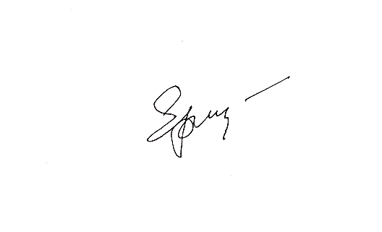
 | Леч.врач |  |  | Еременко А. Н.

 | Зав.отд. |  |  | Еременко С. Н.

 |  |  |  | ГОРОДСКАЯ БОЛЬНИЦА №9
 |  |  |  | УРОЛОГИЧЕСКОЕ ОТДЕЛЕНИЕ
 |  |  |  | ПРЕДОПЕРАЦИОННЫЙ ЭПИКРИЗ
Больной | Иванова Е.П. |  |  | №и/б | 5903 | Тел. | 0
Поступил | 2016-08-10
Жалобы | боли в поясничной области;справа
Диагноз | Клинический диагноз:
 | МКБ, рецидив. Резидуальный камень н\чашки справа 20 мм. Гидронефроз справа 1 ст. Хронический калькулезный пиелонефрит , латентное течение. ХПН 0-1
 | Сопутствующий диагноз:
 | ИБС: АКС. САГ 2 ст, 2 ст, риск 3. Ожирение 3-4 ст. П\о вентральная грыжа.
Анамнез | Anamnesis morbi:
 | Болеет МКБ в течение 25-ти лет. Камневыделитель. В феврале 2016 г приступ почечной колики. На контрольном обследовании имеется камень в н\ чашке до 20 мм. Обратилась в 9 г/б для определения дальнейшей тактики лечения.
 | Anamnesis vitae:
 | ВИЧ, сифилис, гепатиты, сахарный диабет , туберкулез, ОИМ, ОНМК - отрицает. Артериальная гипертензия + . Операции - аппендкэтомия, кесаррево сечение. Хронические болезни: - Препараты- энап.
 | Аллергоанамнез: |  | левомицетин, новокаин
 | Трудовой анамнез, место работы:
 | пенсионер, в б\л не нуждается
 | Трансфузиологический анамнез: |  |  | не отягощен
Данные объективного обследования | Объективно при поступлении:
 | Состояние удовлетворительное. Температура 36,9 С. Кожные покровы обычной окраски. Л/у доступные пальпации не увеличены. Дыхание в легких везикулярное. ЧД 16 в мин. Тоны сердца приглушены, ритмичные. АД 140/80, ЧСС 78 в мин. Живот не вздут, симметричный, мягкий, участвует в акте дыхания, чувствительный над лоном. Перистальтика выслушивается. С-м Щеткина-Блюмберга отр. Печень по краю реберной дуги. Стул в норме. Поясничная область не изменена. Почки не пальпируются. Пальпация их безболезненная. С-м "поколачивания" отриц Мочевой пузырь пальпаторно и перкуторно не определяется. Мочится самостоятельно. Уретрита нет.
 | Ректально:
 | 0
Данные дополнит. исследований | НА УЗИ и урограмме ( 11.07.16) - в н\ чашке - 20 мм каменьУмеренное расширение ЧЛС справа.

 | ФЛГ (амб): без свежих инфильтративных изменений. Терапевт (амб): противопоказаний для оперативного лечения нет.
Показания к операции | Наличие камня н\ чашки почки, вызывающего воспаление и нарушение функции почек.
Цель операции | Удаление камня
Планируемая операция | Комбинированная нефролитолапаксия. Стентирование справа.
Возможные осложнения | Стриктура, кровотечение, перфорация, инфекционно- воспалительные изменения, необходимость открытого оперативного вмешательства.
Операционная бригада | Еременко А. Н.
Обезболивание | СМА
Лечащий врач | Еременко А. Н.
Зав.отд. | Еременко С. Н.

Дата операции | 2016-08-05

2016-08-05 |  | Предоперационный осмотр

 | Жалобы: | боли в поясничной области;справа
 | Состояние удовлетворительное. Температура 36,9 С. Кожные покровы обычной окраски. Л/у доступные пальпации не увеличены. Дыхание в легких везикулярное. ЧД 16 в мин. Тоны сердца приглушены, ритмичные. АД 140/80, ЧСС 78 в мин. Живот не вздут, симметричный, мягкий, участвует в акте дыхания, чувствительный над лоном. Перистальтика выслушивается. С-м Щеткина-Блюмберга отр. Печень по краю реберной дуги. Стул в норме. Поясничная область не изменена. Почки не пальпируются. Пальпация их безболезненная. С-м "поколачивания" отриц Мочевой пузырь пальпаторно и перкуторно не определяется. Мочится самостоятельно. Уретрита нет.
 | Назначить:


 |  |  |  |  |  | Леч.врач | Еременко А. Н.

 |  |  |  |  |  | Зав.отд. | Еременко С. Н.

Дневник
2016-08-19 |  | Осмотр с зав.отд. Еременко С. Н.
8:00:00 |  |  |  |  | Иванова Е.П. |  | № и/б | 5903
Жалобы: |  | Активно не предьявляет
Объективно:
Состояние удовлетворительное. Температура 36,9С. Кожные покровы обычной окраски. Л/у доступные пальпации не увеличены. Дыхание в легких везикулярное. ЧД 16 в мин. Тоны сердца приглушены, ритмичные. АД 120/80, ЧСС 70 в мин. Живот не вздут, симметричный, мягкий, участвует в акте дыхания. Перистальтика выслушивается. С-м Щеткина-Блюмберга отр. Печень по краю реберной дуги. Поясничная область не изменена. Почки не пальпируются. Пальпация их безболезненная. С-м "поколачивания" отрицательный с обеих сторон. Мочевой пузырь пальпаторно и перкуторно не определяется. Уретрита нет.
Стул: | нет | Диурез, мл: |  | 2000 | Мочится: | по катетеру
Моча: | светлая, прозрачная

На перевязке: |  | Катетер Фолея промыт, удален.

Заключение: |  | 9 | сутки в отделении, |  | 14 | сутки после операции
Клинический диагноз:
МКБ, рецидив. Резидуальный камень н\чашки справа 20 мм. Гидронефроз справа 1 ст. Хронический калькулезный пиелонефрит , латентное течение. ХПН 0-1
Сопутствующий диагноз:
ИБС: АКС. САГ 2 ст, 2 ст, риск 3. Ожирение 3-4 ст. П\о вентральная грыжа.

 | Назначить:
 |  | Динамическое наблюдение, контроль жалоб, термометрия


 |  |  |  |  |  | Леч.врач | Еременко А. Н.
 |  |  |  |  |  | Зав.отд. | Еременко С. Н.

Выписной дневник
2016-08-19 | Осмотр с зав.отд. Еременко С. Н.
8:00:00
Жалобы: | активно не предъявляет.
Объективно:
Состояние удовлетворительное. Температура 36,9С. Кожные покровы обычной окраски. Л/у доступные пальпации не увеличены. Дыхание в легких везикулярное. ЧД 16 в мин. Тоны сердца приглушены, ритмичные. АД 120/80, ЧСС 70 в мин. Живот не вздут, симметричный, мягкий, участвует в акте дыхания. Перистальтика выслушивается. С-м Щеткина-Блюмберга отр. Печень по краю реберной дуги. Стул в норме. Поясничная область не изменена. Почки не пальпируются. Пальпация их безболезненная. С-м "поколачивания" отрицательный с обеих сторон. Мочевой пузырь пальпаторно и перкуторно не определяется. Мочится самостоятельно. Уретрита нет. Мочеиспускание не затрудненное, безболезненное. Моча светлая, без примесей.
Заключение: |  | 14 | сутки после операции
Клинический диагноз:
МКБ, рецидив. Резидуальный камень н\чашки справа 20 мм. Гидронефроз справа 1 ст. Хронический калькулезный пиелонефрит , латентное течение. ХПН 0-1
Сопутствующий диагноз:
ИБС: АКС. САГ 2 ст, 2 ст, риск 3. Ожирение 3-4 ст. П\о вентральная грыжа.

Неосложненное течение послеоперационного периода.
Показана выписка больного с рекомендациями.
 |  |  | Леч.врач | Еременко А. Н.
 |  |  | Зав.отд. | Еременко С. Н.

2016-08-19 | Выписной дневник
10:00:00
Жалобы: | активно не предъявляет.
Объективно:
Состояние удовлетворительное. Температура 36,9С. Кожные покровы обычной окраски. Л/у доступные пальпации не увеличены. Дыхание в легких везикулярное. ЧД 16 в мин. Тоны сердца приглушены, ритмичные. АД 120/80, ЧСС 70 в мин. Живот не вздут, симметричный, мягкий, участвует в акте дыхания. Перистальтика выслушивается. С-м Щеткина-Блюмберга отр. Печень по краю реберной дуги. Стул в норме. Поясничная область не изменена. Почки не пальпируются. Пальпация их безболезненная. С-м "поколачивания" отрицательный с обеих сторон. Мочевой пузырь пальпаторно и перкуторно не определяется. Мочится самостоятельно. Уретрита нет. Мочеиспускание не затрудненное, безболезненное. Моча светлая, без примесей.
Заключение: |  | 14 | сутки после операции
Проводилась инфузионная, антибактериальная (лефлобакт), спазмолитическая, анельгезирующая терапия. Послеоперационный период протекал без осложнений. Цель госпитализации достигнута.
В дальнейшем стационарном лечении не нуждается.

Выписывается под наблюдение уролога по м/ж с рекомендациями.
 |  |  | Леч.врач | Еременко А. Н.
 |  |  | Зав.отд. | Еременко С. Н.

Выписка
 |  |  |  |  |  |  |  |  |  |  |  | ГБУЗС |  | ГБ №9
 |  |  |  |  |  |  |  |  |  |  |  | отделение урологии
 |  |  |  |  |  |  |  |  |  |  |  |  |  | Медицинская карта
 |  |  |  |  |  |  |  |  |  |  |  |  | стационарного больного № | 5903
 |  |  |  |  |  | Выписной эпикриз
Ф.И.О.: |  | Иванова Е.П.
Дата рождения: |  |  | 1960-02-03 |  | г.р. |  | Телефон: | 0
Место работы: |  |  | пенсионер, в б\л не нуждается
Находился(-ась) в урологическом отделении:с |  |  |  |  |  |  | 2016-08-10 |  | по
Диагноз при поступлении:
МКБ, рецидив. Резидуальный камень н\чашки справа 20 мм. Гидронефроз справа 1 ст. Стриктура н\ 3 справа. Хронический калькулезный пиелонефрит , латентное течение. ХПН 0-1.
Клинический диагноз:
МКБ, рецидив. Резидуальный камень н\чашки справа 20 мм. Гидронефроз справа 1 ст. Хронический калькулезный пиелонефрит , латентное течение. ХПН 0-1
Сопутствующий диагноз:
ИБС: АКС. САГ 2 ст, 2 ст, риск 3. Ожирение 3-4 ст. П\о вентральная грыжа.
Жалобы: |  | боли в поясничной области;справа
Anamnesis morbi:
Болеет МКБ в течение 25-ти лет. Камневыделитель. В феврале 2016 г приступ почечной колики. На контрольном обследовании имеется камень в н\ чашке до 20 мм. Обратилась в 9 г/б для определения дальнейшей тактики лечения.
Anamnesis vitae:
ВИЧ, сифилис, гепатиты, сахарный диабет , туберкулез, ОИМ, ОНМК - отрицает. Артериальная гипертензия + . Операции - аппендкэтомия, кесаррево сечение. Хронические болезни: - Препараты- энап.
Аллергоанамнез: |  |  | левомицетин, новокаин
Трансфузиологический анамнез: |  |  |  |  | не отягощен
Объективно при поступлении:
Состояние удовлетворительное. Температура 36,9 С. Кожные покровы обычной окраски. Л/у доступные пальпации не увеличены. Дыхание в легких везикулярное. ЧД 16 в мин. Тоны сердца приглушены, ритмичные. АД 140/80, ЧСС 78 в мин. Живот не вздут, симметричный, мягкий, участвует в акте дыхания, чувствительный над лоном. Перистальтика выслушивается. С-м Щеткина-Блюмберга отр. Печень по краю реберной дуги. Стул в норме. Поясничная область не изменена. Почки не пальпируются. Пальпация их безболезненная. С-м "поколачивания" отриц Мочевой пузырь пальпаторно и перкуторно не определяется. Мочится самостоятельно. Уретрита нет.
Per rectum:
0
Данные проведенного обследования:
НА УЗИ и урограмме ( 11.07.16) - в н\ чашке - 20 мм каменьУмеренное расширение ЧЛС справа.
ФЛГ (амб): без свежих инфильтративных изменений. Терапевт (амб): противопоказаний для оперативного лечения нет.

2016-08-05 |  | Комбинированная нефролитолапаксия. Стентирование справа.

Проводилась инфузионная, антибактериальная (лефлобакт), спазмолитическая, анельгезирующая терапия. Послеоперационный период протекал без осложнений. Цель госпитализации достигнута.
В дальнейшем стационарном лечении не нуждается.
Выписывается под наблюдение уролога по м/ж с рекомендациями.
Состояние при выписке удовлетворительное. Температура тела 36,7С. Гемодинамика стабильная. При пальпации область почек безболезненная. Болезненности по ходу мочеточников нет. Симптом «поколачивания» отрицательный с обеих сторон. При пальпации живот мягкий, безболезненный во всех отделах. Дизурии нет. Диурез достаточный. Моча без видимых патологических примесей.

 | Общий анализ крови от |  |  |  |  | 2016-08-10
Гем., г/л | Эритроциты х10(12)/л |  | Тромбоциты х10(9)/л |  | Лейкоциты х10(9)/л |  | П/я % | С/я % | Эоз % | Баз % | Лф % | Мон % | СОЭ мм/час
126 | 4.36 |  | 122 |  | 4.2 |  | 5 | 44 | 1 | 0 | 51 | 4 | 11
 | Общий анализ мочи от |  |  |  |  | 2016-08-10
рН мочи | Белок, г/л |  | Плотность |  | Лейкоциты в поле зрения |  | Эритроциты в поле зрения |  | Соли |  | Бактерии |  | Дрожжевые грибки
кислая | 0 |  | 1016 |  | 0 |  | 0 |  | 0 |  | - |  | -
 | Биохимический анализ крови от |  |  |  |  | 2016-08-10
Общ. белок, г/л | Мочевина, ммоль/л |  |  | Креатинин, мкмоль/л |  | Билирубин, мкмоль/л |  | ACT|AЛТ, Е/л |  | ПСА, нг\мл |  | Глюкоза, мкмоль/л
69 | 5.1 |  |  | 78 |  | 10.4 |  | 24|33 |  | 0 |  | 5.4
Q max, мл\сек - |  |  | 0 | Q aver., мл\сек- |  | 0 | Объем мочеиспускания, мл - |  |  |  | 0
AT IG к Treponema pallidum |  |  |  |  |  |  | отрицательно
Суммарная лучевая нагрузка за время госпитализации: |  |  |  |  |  |  |  |  | 0 | мкЗв
Группа крови: |  |  | А(II) вторая, Rh(+) положительная
ЭКГ | 78 в мин, ритм синусовый
ВИЧ, HBsAg, RW, антиHCV: |  |  |  |  | в работе.
Посев мочи: |  | E. coli
От выдачи справки о стоимости медицинской помощи, оказанной застрахованному лицу в рамках ОМС отказался(-ась).
Выписан: |  | с выздоровлением
Трудоспособность: |  |  |  | восстановлена полностью
Лист нетрудоспособности: |  |  |  |  | нет
Явка в поликлинику по м/ж: |  |  |  |  | 1900-01-01
Рекомендовано:
 |  |  | Наблюдение урологом по м/ж.
 |  |  | Отвар ромашки –14 дней
 |  |  | Посев мочи на флору и чувствительность к антибиотикам через 2 недели после окончания антибактериальной терапии.
 |  |  | Свечи Диклофенак, ректально, по 1 х 2 раза в день, 5 дней



 |  |  |  |  |  |  |  | Леч.врач. |  |  | Еременко А. Н.
 |  |  |  |  |  |  |  | Зав.отделением |  |  | Еременко С. Н.

Карта ЦС
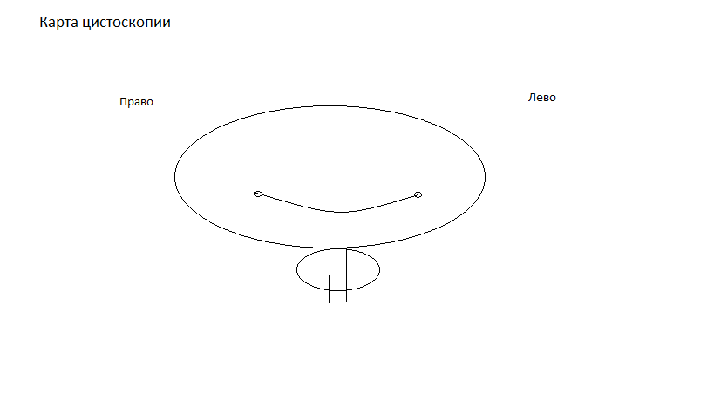
 |  | ГБУЗС | ГБ № 9
 |  |  | отделение урологии
ФИО: | Иванова Е.П. |  |  | № И/б: | 21949
Возраст: |  | #REF! | г.р. | Телефон: | 0
Адрес: | 0
Дата поступления: |  | 2016-08-10

Лист наркотиков
Лист назначений наркотических препаратов № |  |  | 21949
ФИО: |  | Иванова Е.П.
Диагноз: |  | МКБ, рецидив. Резидуальный камень н\чашки справа 20 мм. Гидронефроз справа 1 ст. Стриктура н\ 3 справа. Хронический калькулезный пиелонефрит , латентное течение. ХПН 0-1.

Дата назн. | Время | Название препарата |  | Подпись
 |  |  |  | врача | медсестры



зав. отд. Еременко С. Н.

Дата |  | 2016-08-10
Группа, резус |  | +
ОАК |  | +
Тромбоциты
Гематокрит
Лейкоциты
ОАМ |  | +
Глюкоза крови |  | +
Общий белок |  | +
Мочев., креатин. |  | +
Билирубин |  | +
АЛТ, АСТ |  | +
Коагулограмма |  | +
ПСА
Посев мочи |  | +
РМП
ВИЧ
Маркеры гепатита
Электролиты
ЭКГ |  | +
УЗИ МПС |  | +
Обзор. урография
В\в урография
R-граф. костей таза
R-графия груд. клетки
Анестезиолог
Терапевт
Гинеколог
Хирург
Эндокринолог
Урофлюометрия

